상품제안서
아이리버 고속무선충전 데스크 장패드 | 상품코드: S26805

 |  |  |  |  |  |  | 02-713-8555 | www.synergygift.co.kr
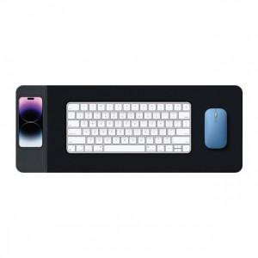

【상세/제작정보】

【인쇄/포장옵션】 | 실크, 레이저, DTF컬러전사 / 포장지포장

【공급단가】 | 수량 | 20~ | 100~ | 300~ | 500~ | 1,000~
*VAT별도 | 단가 | 23,400원 | 22,140원 | 21,060원 | 20,520원 | 20,160원

【상품 URL】 | https://www.synergygift.co.kr:443/src/goods_detail.php?gdno=26805

